ELLENNE LUXURY
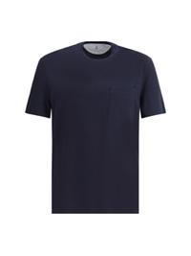 | M0B131376_C4425 | BRUNELLO CUCINELLI | SS25 | T-Shirt | NAVY | UOMO | T-SHIRTS | € 182.00 | € 520.00 | € 0.00 | € 0.00 | TOTAL QUANTITY | M
 |  |  |  |  |  |  |  |  |  |  |  | 1 | 1
 |  |  |  |  |  |  |  |  |  |  |  | 0 | 0
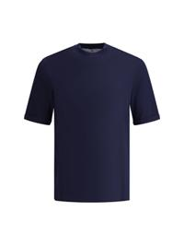 | M0B131396_C6134 | BRUNELLO CUCINELLI | SS25 | T-Shirt monocromo | COBALTO | UOMO | T-SHIRTS | € 192.00 | € 550.00 | € 0.00 | € 0.00 | TOTAL QUANTITY | 4XL | XS | S | L | XXL | XXXL
 |  |  |  |  |  |  |  |  |  |  |  | 7 | 1 | 1 | 1 | 1 | 2 | 1
 |  |  |  |  |  |  |  |  |  |  |  | 0 | 0 | 0 | 0 | 0 | 0 | 0
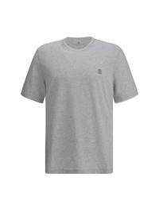 | M0B137427G_CY887 | BRUNELLO CUCINELLI | SS25 | T-Shirt logata | PERLA+BIANCO OTTICO | UOMO | T-SHIRTS | € 161.00 | € 460.00 | € 0.00 | € 0.00 | TOTAL QUANTITY | M | L
 |  |  |  |  |  |  |  |  |  |  |  | 2 | 1 | 1
 |  |  |  |  |  |  |  |  |  |  |  | 0 | 0 | 0
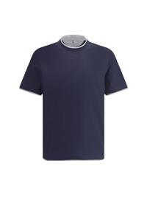 | M0B137427_CD325 | BRUNELLO CUCINELLI | SS25 | T-Shirt | COBALTO+GRIGIO MEDIO | UOMO | T-SHIRTS | € 154.00 | € 440.00 | € 0.00 | € 0.00 | TOTAL QUANTITY | XS | XL
 |  |  |  |  |  |  |  |  |  |  |  | 2 | 1 | 1
 |  |  |  |  |  |  |  |  |  |  |  | 0 | 0 | 0
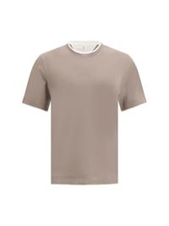 | M0B137427_COC13 | BRUNELLO CUCINELLI | SS25 | T-Shirt | COC13 | UOMO | T-SHIRTS | € 154.00 | € 440.00 | € 0.00 | € 0.00 | TOTAL QUANTITY | S
 |  |  |  |  |  |  |  |  |  |  |  | 1 | 1
 |  |  |  |  |  |  |  |  |  |  |  | 0 | 0
 | M0B138454_C2832 | BRUNELLO CUCINELLI | SS25 | T-Shirt | ENGLISH WHITE | UOMO | T-SHIRTS | € 171.00 | € 490.00 | € 0.00 | € 0.00 | TOTAL QUANTITY | XXXL
 |  |  |  |  |  |  |  |  |  |  |  | 1 | 1
 |  |  |  |  |  |  |  |  |  |  |  | 0 | 0
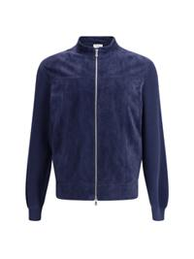 | M0PCL2030_C6757 | BRUNELLO CUCINELLI | SS25 | Giacca Bomber in camoscio e maglia di cotone | PILOTA | UOMO | GIACCHE DI PELLE | € 1964.00 | € 5600.00 | € 0.00 | € 0.00 | TOTAL QUANTITY | L | XL
 |  |  |  |  |  |  |  |  |  |  |  | 2 | 1 | 1
 |  |  |  |  |  |  |  |  |  |  |  | 0 | 0 | 0
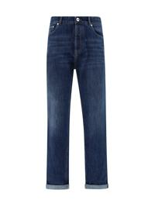 | M0Z37D3210_C1468 | BRUNELLO CUCINELLI | SS25 | Jeans con risvolto | C1468 | UOMO | JEANS | € 245.00 | € 620.00 | € 0.00 | € 0.00 | TOTAL QUANTITY | 54 | 56
 |  |  |  |  |  |  |  |  |  |  |  | 2 | 1 | 1
 |  |  |  |  |  |  |  |  |  |  |  | 0 | 0 | 0
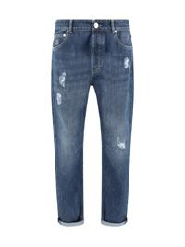 | M0Z37X2340_C1468 | BRUNELLO CUCINELLI | SS25 | Jeans effetto usurato | DENIM SCURO OLD | UOMO | PANTALONI | € 287.00 | € 820.00 | € 0.00 | € 0.00 | TOTAL QUANTITY | 44 | 46 | 48 | 50 | 52 | 54 | 56 | 58
 |  |  |  |  |  |  |  |  |  |  |  | 8 | 1 | 1 | 1 | 1 | 1 | 1 | 1 | 1
 |  |  |  |  |  |  |  |  |  |  |  | 0 | 0 | 0 | 0 | 0 | 0 | 0 | 0 | 0
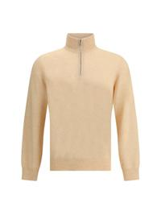 | M2200124_CNN40 | BRUNELLO CUCINELLI | SS25 | Maglione in cashmere | PAPAYA+NEBBIA | UOMO | MAGLIERIA | € 520.00 | € 1250.00 | € 0.00 | € 0.00 | TOTAL QUANTITY | 46 | 48 | 50 | 52 | 54
 |  |  |  |  |  |  |  |  |  |  |  | 5 | 1 | 1 | 1 | 1 | 1
 |  |  |  |  |  |  |  |  |  |  |  | 0 | 0 | 0 | 0 | 0 | 0
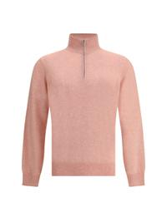 | M2200124_CZB59 | BRUNELLO CUCINELLI | SS25 | Maglione in cashmere | ROSA SALMONE+NEBBIA | UOMO | MAGLIERIA | € 520.00 | € 1250.00 | € 0.00 | € 0.00 | TOTAL QUANTITY | 44 | 46 | 50 | 52 | 54
 |  |  |  |  |  |  |  |  |  |  |  | 5 | 1 | 1 | 1 | 1 | 1
 |  |  |  |  |  |  |  |  |  |  |  | 0 | 0 | 0 | 0 | 0 | 0
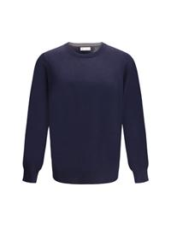 | M2300100_CW425 | BRUNELLO CUCINELLI | SS25 | Maglione in cashmere | NAVY+GRIGIO SCURO | UOMO | MAGLIERIA | € 423.00 | € 1100.00 | € 0.00 | € 0.00 | TOTAL QUANTITY | 52 | 54
 |  |  |  |  |  |  |  |  |  |  |  | 2 | 1 | 1
 |  |  |  |  |  |  |  |  |  |  |  | 0 | 0 | 0
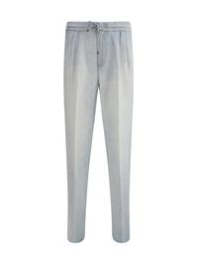 | M239PE1710_C1460 | BRUNELLO CUCINELLI | SS25 | Jeans con girovita con coulisse | DENIM CHIARISSIMO LIGHT | UOMO | PANTALONI | € 385.00 | € 1100.00 | € 0.00 | € 0.00 | TOTAL QUANTITY | 46 | 48 | 50 | 52
 |  |  |  |  |  |  |  |  |  |  |  | 4 | 1 | 1 | 1 | 1
 |  |  |  |  |  |  |  |  |  |  |  | 0 | 0 | 0 | 0 | 0
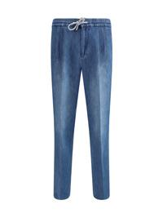 | M239PE1710_C1471 | BRUNELLO CUCINELLI | SS25 | Jeans con girovita con coulisse | DENIM MEDIO OLD | UOMO | PANTALONI | € 385.00 | € 1100.00 | € 0.00 | € 0.00 | TOTAL QUANTITY | 46 | 48 | 50 | 52
 |  |  |  |  |  |  |  |  |  |  |  | 4 | 1 | 1 | 1 | 1
 |  |  |  |  |  |  |  |  |  |  |  | 0 | 0 | 0 | 0 | 0
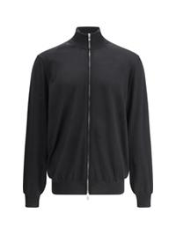 | M2400106_CH101 | BRUNELLO CUCINELLI | SS25 | Cardigan | CH101 | UOMO | MAGLIERIA | € 385.00 | € 1100.00 | € 0.00 | € 0.00 | TOTAL QUANTITY | 58
 |  |  |  |  |  |  |  |  |  |  |  | 1 | 1
 |  |  |  |  |  |  |  |  |  |  |  | 0 | 0
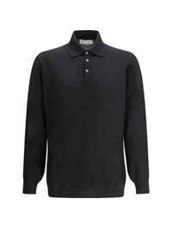 | M2400295_CH101 | BRUNELLO CUCINELLI | SS25 | Maglia Polo | CH101 | UOMO | MAGLIERIA | € 438.00 | € 1250.00 | € 0.00 | € 0.00 | TOTAL QUANTITY | 48 | 54
 |  |  |  |  |  |  |  |  |  |  |  | 2 | 1 | 1
 |  |  |  |  |  |  |  |  |  |  |  | 0 | 0 | 0
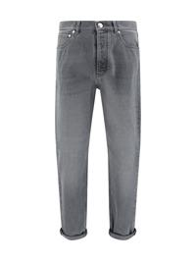 | M240PO1090_C9007 | BRUNELLO CUCINELLI | SS25 | Jeans | DENIM GRIGIO MEDIO | UOMO | JEANS | € 315.00 | € 900.00 | € 0.00 | € 0.00 | TOTAL QUANTITY | 52
 |  |  |  |  |  |  |  |  |  |  |  | 1 | 1
 |  |  |  |  |  |  |  |  |  |  |  | 0 | 0
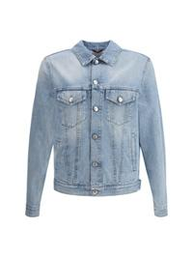 | M241P6909_C9003 | BRUNELLO CUCINELLI | SS25 | Giacca denim | DENIM CHIARO | UOMO | GIACCHE | € 770.00 | € 2000.00 | € 0.00 | € 0.00 | TOTAL QUANTITY | 50 | 52
 |  |  |  |  |  |  |  |  |  |  |  | 2 | 1 | 1
 |  |  |  |  |  |  |  |  |  |  |  | 0 | 0 | 0
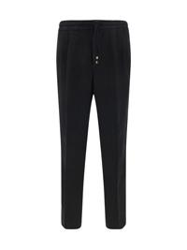 | M243DE1710_C101 | BRUNELLO CUCINELLI | SS25 | Pantaloni in lino | NERO | UOMO | PANTALONI | € 347.00 | € 990.00 | € 0.00 | € 0.00 | TOTAL QUANTITY | 50 | 52 | 54 | 56
 |  |  |  |  |  |  |  |  |  |  |  | 4 | 1 | 1 | 1 | 1
 |  |  |  |  |  |  |  |  |  |  |  | 0 | 0 | 0 | 0 | 0
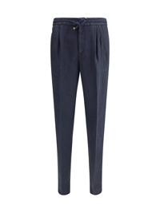 | M243DE1710_C2517 | BRUNELLO CUCINELLI | SS25 | Pantaloni in lino | NAVY | UOMO | PANTALONI | € 347.00 | € 990.00 | € 0.00 | € 0.00 | TOTAL QUANTITY | 48 | 54 | 56
 |  |  |  |  |  |  |  |  |  |  |  | 3 | 1 | 1 | 1
 |  |  |  |  |  |  |  |  |  |  |  | 0 | 0 | 0 | 0
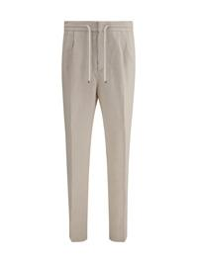 | M243DE1710_C6008 | BRUNELLO CUCINELLI | SS25 | Pantaloni in lino | JUTA | UOMO | PANTALONI | € 347.00 | € 990.00 | € 0.00 | € 0.00 | TOTAL QUANTITY | 48 | 52 | 54
 |  |  |  |  |  |  |  |  |  |  |  | 3 | 1 | 1 | 1
 |  |  |  |  |  |  |  |  |  |  |  | 0 | 0 | 0 | 0
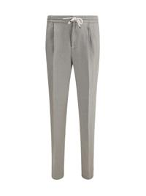 | M243DE1710_C6018 | BRUNELLO CUCINELLI | SS25 | Pantaloni in lino | KAKY | UOMO | PANTALONI | € 347.00 | € 990.00 | € 0.00 | € 0.00 | TOTAL QUANTITY | 54
 |  |  |  |  |  |  |  |  |  |  |  | 2 | 2
 |  |  |  |  |  |  |  |  |  |  |  | 0 | 0
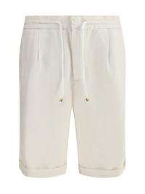 | M243DU0020_C6007 | BRUNELLO CUCINELLI | SS25 | Shorts Dyed in lino | ENGLISH WHITE | UOMO | SHORTS | € 228.00 | € 650.00 | € 0.00 | € 0.00 | TOTAL QUANTITY | 48 | 52 | 58
 |  |  |  |  |  |  |  |  |  |  |  | 3 | 1 | 1 | 1
 |  |  |  |  |  |  |  |  |  |  |  | 0 | 0 | 0 | 0
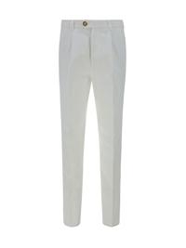 | M252DE1450_C2200 | BRUNELLO CUCINELLI | SS25 | Pantaloni | C2200 | UOMO | PANTALONI | € 242.00 | € 680.00 | € 0.00 | € 0.00 | TOTAL QUANTITY | 52
 |  |  |  |  |  |  |  |  |  |  |  | 1 | 1
 |  |  |  |  |  |  |  |  |  |  |  | 0 | 0
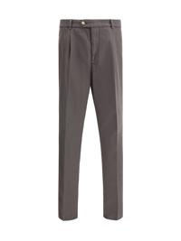 | M252DE1450_C6015 | BRUNELLO CUCINELLI | SS25 | Pantaloni | C6015 | UOMO | PANTALONI | € 242.00 | € 680.00 | € 0.00 | € 0.00 | TOTAL QUANTITY | 46 | 52 | 54 | 56 | 58
 |  |  |  |  |  |  |  |  |  |  |  | 5 | 1 | 1 | 1 | 1 | 1
 |  |  |  |  |  |  |  |  |  |  |  | 0 | 0 | 0 | 0 | 0 | 0
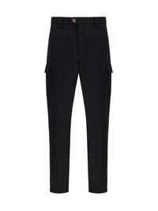 | M252DE1890_C101 | BRUNELLO CUCINELLI | SS25 | Pantaloni | NERO | UOMO | PANTALONI | € 256.00 | € 730.00 | € 0.00 | € 0.00 | TOTAL QUANTITY | 46 | 48
 |  |  |  |  |  |  |  |  |  |  |  | 2 | 1 | 1
 |  |  |  |  |  |  |  |  |  |  |  | 0 | 0 | 0
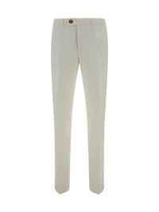 | M252DI1770_C2200 | BRUNELLO CUCINELLI | SS25 | Pantaloni Dyed | NEVE | UOMO | PANTALONI | € 196.00 | € 580.00 | € 0.00 | € 0.00 | TOTAL QUANTITY | 52 | 54 | 56
 |  |  |  |  |  |  |  |  |  |  |  | 5 | 2 | 1 | 2
 |  |  |  |  |  |  |  |  |  |  |  | 0 | 0 | 0 | 0
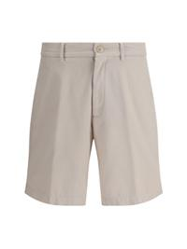 | M252DU0010_C6008 | BRUNELLO CUCINELLI | SS25 | Shorts Dyed | JUTA | UOMO | SHORTS | € 182.00 | € 520.00 | € 0.00 | € 0.00 | TOTAL QUANTITY | 50
 |  |  |  |  |  |  |  |  |  |  |  | 1 | 1
 |  |  |  |  |  |  |  |  |  |  |  | 0 | 0
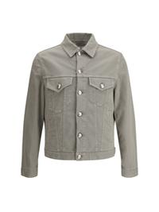 | M277P6910_C7018 | BRUNELLO CUCINELLI | SS25 | Giacca denim | KAKY | UOMO | GIACCHE | € 731.00 | € 1900.00 | € 0.00 | € 0.00 | TOTAL QUANTITY | 46 | 48 | 50 | 52 | 54
 |  |  |  |  |  |  |  |  |  |  |  | 7 | 1 | 1 | 2 | 1 | 2
 |  |  |  |  |  |  |  |  |  |  |  | 0 | 0 | 0 | 0 | 0 | 0
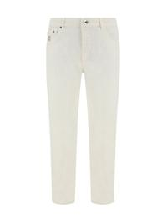 | M277PD3210_C7210 | BRUNELLO CUCINELLI | SS25 | Jeans con piccolo risvolto | NEVE | UOMO | JEANS | € 221.00 | € 620.00 | € 0.00 | € 0.00 | TOTAL QUANTITY | 52 | 54 | 56
 |  |  |  |  |  |  |  |  |  |  |  | 3 | 1 | 1 | 1
 |  |  |  |  |  |  |  |  |  |  |  | 0 | 0 | 0 | 0
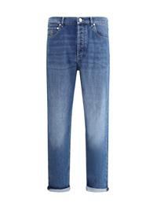 | M283PO1090_C1471 | BRUNELLO CUCINELLI | SS25 | Jeans | DENIM MEDIO OLD | UOMO | JEANS | € 273.00 | € 780.00 | € 0.00 | € 0.00 | TOTAL QUANTITY | 54
 |  |  |  |  |  |  |  |  |  |  |  | 1 | 1
 |  |  |  |  |  |  |  |  |  |  |  | 0 | 0
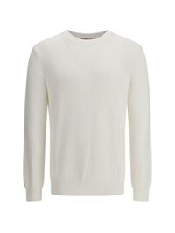 | M28502800_C2723 | BRUNELLO CUCINELLI | SS25 | Maglione a mezza costa inglese | PANAMA | UOMO | MAGLIERIA | € 403.00 | € 1150.00 | € 0.00 | € 0.00 | TOTAL QUANTITY | 50 | 52 | 54
 |  |  |  |  |  |  |  |  |  |  |  | 3 | 1 | 1 | 1
 |  |  |  |  |  |  |  |  |  |  |  | 0 | 0 | 0 | 0
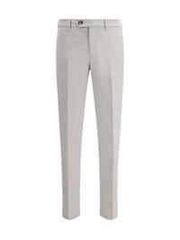 | M289LI1770_C6018 | BRUNELLO CUCINELLI | SS25 | Pantaloni in cotone | KAKY | UOMO | PANTALONI | € 203.00 | € 580.00 | € 0.00 | € 0.00 | TOTAL QUANTITY | 54 | 56
 |  |  |  |  |  |  |  |  |  |  |  | 3 | 1 | 2
 |  |  |  |  |  |  |  |  |  |  |  | 0 | 0 | 0
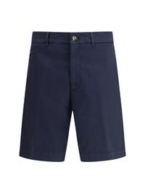 | M289LU0010_C2517 | BRUNELLO CUCINELLI | SS25 | Shorts Dyed | NAVY | UOMO | SHORTS | € 182.00 | € 520.00 | € 0.00 | € 0.00 | TOTAL QUANTITY | 48 | 50 | 56
 |  |  |  |  |  |  |  |  |  |  |  | 3 | 1 | 1 | 1
 |  |  |  |  |  |  |  |  |  |  |  | 0 | 0 | 0 | 0
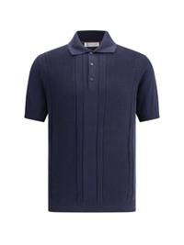 | M29203305_C2444 | BRUNELLO CUCINELLI | SS25 | Maglia Polo in maglia | NOTTE | UOMO | FELPE | € 438.00 | € 1250.00 | € 0.00 | € 0.00 | TOTAL QUANTITY | 48 | 50
 |  |  |  |  |  |  |  |  |  |  |  | 2 | 1 | 1
 |  |  |  |  |  |  |  |  |  |  |  | 0 | 0 | 0
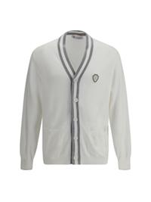 | M29203606F_CJ068 | BRUNELLO CUCINELLI | SS25 | Cardigan in cotone | PANAMA+GRIGIO | UOMO | MAGLIERIA | € 385.00 | € 1100.00 | € 0.00 | € 0.00 | TOTAL QUANTITY | L
 |  |  |  |  |  |  |  |  |  |  |  | 1 | 1
 |  |  |  |  |  |  |  |  |  |  |  | 0 | 0
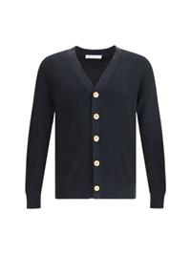 | M29400116_CH101 | BRUNELLO CUCINELLI | SS25 | Cardigan a coste | NERO+GRIGIO SCURO | UOMO | MAGLIERIA | € 473.00 | € 1350.00 | € 0.00 | € 0.00 | TOTAL QUANTITY | 46 | 48
 |  |  |  |  |  |  |  |  |  |  |  | 2 | 1 | 1
 |  |  |  |  |  |  |  |  |  |  |  | 0 | 0 | 0
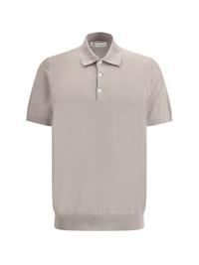 | M29800125_CGH41 | BRUNELLO CUCINELLI | SS25 | Maglia Polo | CGH41 | UOMO | POLO | € 245.00 | € 700.00 | € 0.00 | € 0.00 | TOTAL QUANTITY | 46
 |  |  |  |  |  |  |  |  |  |  |  | 1 | 1
 |  |  |  |  |  |  |  |  |  |  |  | 0 | 0
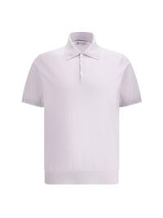 | M29800125_CMR90 | BRUNELLO CUCINELLI | SS25 | Maglia Polo | CMR90 | UOMO | POLO | € 245.00 | € 700.00 | € 0.00 | € 0.00 | TOTAL QUANTITY | 48 | 50
 |  |  |  |  |  |  |  |  |  |  |  | 4 | 3 | 1
 |  |  |  |  |  |  |  |  |  |  |  | 0 | 0 | 0
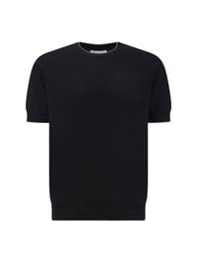 | M29805200_CLE07 | BRUNELLO CUCINELLI | SS25 | T-Shirt in cotone | CLE07 | UOMO | MAGLIERIA | € 232.00 | € 650.00 | € 0.00 | € 0.00 | TOTAL QUANTITY | 48
 |  |  |  |  |  |  |  |  |  |  |  | 1 | 1
 |  |  |  |  |  |  |  |  |  |  |  | 0 | 0
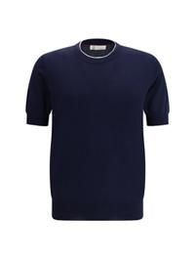 | M29805200_CWG16 | BRUNELLO CUCINELLI | SS25 | T-Shirt in cotone | CWG16 | UOMO | MAGLIERIA | € 232.00 | € 650.00 | € 0.00 | € 0.00 | TOTAL QUANTITY | 48
 |  |  |  |  |  |  |  |  |  |  |  | 2 | 2
 |  |  |  |  |  |  |  |  |  |  |  | 0 | 0
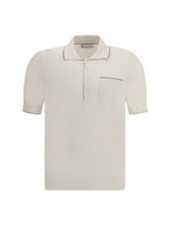 | M29805215_CXV04 | BRUNELLO CUCINELLI | SS25 | Maglia Polo con taschino | ENGLISH WHITE+CORTECCIA | UOMO | POLO | € 298.00 | € 850.00 | € 0.00 | € 0.00 | TOTAL QUANTITY | 48
 |  |  |  |  |  |  |  |  |  |  |  | 1 | 1
 |  |  |  |  |  |  |  |  |  |  |  | 0 | 0
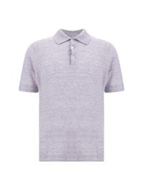 | M2L00315_C2361 | BRUNELLO CUCINELLI | SS25 | Maglia Polo in lino | LILLA | UOMO | POLO | € 307.00 | € 800.00 | € 0.00 | € 0.00 | TOTAL QUANTITY | 46 | 48 | 50 | 54
 |  |  |  |  |  |  |  |  |  |  |  | 6 | 1 | 2 | 2 | 1
 |  |  |  |  |  |  |  |  |  |  |  | 0 | 0 | 0 | 0 | 0
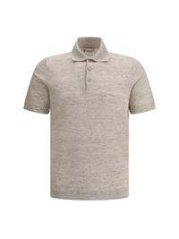 | M2L00315_C2438 | BRUNELLO CUCINELLI | SS25 | Maglia Polo in lino | JUTA | UOMO | POLO | € 307.00 | € 800.00 | € 0.00 | € 0.00 | TOTAL QUANTITY | 52
 |  |  |  |  |  |  |  |  |  |  |  | 1 | 1
 |  |  |  |  |  |  |  |  |  |  |  | 0 | 0
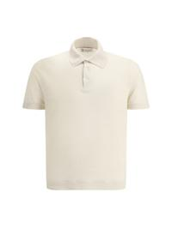 | M2L00315_C2519 | BRUNELLO CUCINELLI | SS25 | Maglia Polo in lino | C2519 | UOMO | POLO | € 307.00 | € 800.00 | € 0.00 | € 0.00 | TOTAL QUANTITY | 46 | 48
 |  |  |  |  |  |  |  |  |  |  |  | 4 | 2 | 2
 |  |  |  |  |  |  |  |  |  |  |  | 0 | 0 | 0
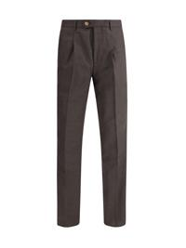 | MB407E1450_C012 | BRUNELLO CUCINELLI | SS25 | Pantaloni in lana vergine | TESTA DI MORO | UOMO | PANTALONI | € 421.00 | € 1200.00 | € 0.00 | € 0.00 | TOTAL QUANTITY | 48 | 50 | 54
 |  |  |  |  |  |  |  |  |  |  |  | 3 | 1 | 1 | 1
 |  |  |  |  |  |  |  |  |  |  |  | 0 | 0 | 0 | 0
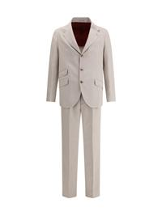 | MB412LDWH_C1030 | BRUNELLO CUCINELLI | SS25 | Completo in seta | JUTA | UOMO | ABITI | € 2157.00 | € 6150.00 | € 0.00 | € 0.00 | TOTAL QUANTITY | 48 | 52 | 54
 |  |  |  |  |  |  |  |  |  |  |  | 3 | 1 | 1 | 1
 |  |  |  |  |  |  |  |  |  |  |  | 0 | 0 | 0 | 0
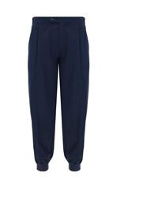 | MB4223580T_CDQ57 | BRUNELLO CUCINELLI | SS25 | Pantaloni | CDQ57 | UOMO | PANTALONI | € 396.00 | € 1130.00 | € 0.00 | € 0.00 | TOTAL QUANTITY | S | M | L
 |  |  |  |  |  |  |  |  |  |  |  | 3 | 1 | 1 | 1
 |  |  |  |  |  |  |  |  |  |  |  | 0 | 0 | 0 | 0
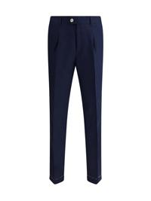 | MB430L00H_C009 | BRUNELLO CUCINELLI | SS25 | Pantaloni in cotone | C009 | UOMO | PANTALONI | € 368.00 | € 1050.00 | € 0.00 | € 0.00 | TOTAL QUANTITY | 46 | 52
 |  |  |  |  |  |  |  |  |  |  |  | 2 | 1 | 1
 |  |  |  |  |  |  |  |  |  |  |  | 0 | 0 | 0
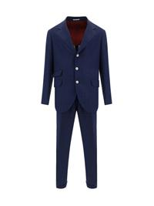 | MB430LDWH_C009 | BRUNELLO CUCINELLI | SS25 | Abito Completo | C009 | UOMO | ABITI | € 1385.00 | € 3950.00 | € 0.00 | € 0.00 | TOTAL QUANTITY | 50
 |  |  |  |  |  |  |  |  |  |  |  | 1 | 1
 |  |  |  |  |  |  |  |  |  |  |  | 0 | 0
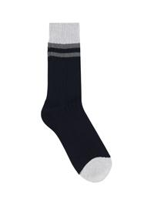 | MCS93551_CVV46 | BRUNELLO CUCINELLI | SS25 | Calze in cotone | NAVY+NEBBIA+GRIGIO SCURO | UOMO | CALZE | € 100.00 | € 260.00 | € 0.00 | € 0.00 | TOTAL QUANTITY | S | L
 |  |  |  |  |  |  |  |  |  |  |  | 2 | 1 | 1
 |  |  |  |  |  |  |  |  |  |  |  | 0 | 0 | 0
 | MCS93811_CBG21 | BRUNELLO CUCINELLI | SS25 | Calze in cashmere | 2425+079+132 | UOMO | CALZE | € 144.00 | € 390.00 | € 0.00 | € 0.00 | TOTAL QUANTITY | S | M
 |  |  |  |  |  |  |  |  |  |  |  | 2 | 1 | 1
 |  |  |  |  |  |  |  |  |  |  |  | 0 | 0 | 0
 | MCS93811_CIN15 | BRUNELLO CUCINELLI | SS25 | Calze in cashmere | 072+132+9723 | UOMO | CALZE | € 144.00 | € 390.00 | € 0.00 | € 0.00 | TOTAL QUANTITY | S
 |  |  |  |  |  |  |  |  |  |  |  | 1 | 1
 |  |  |  |  |  |  |  |  |  |  |  | 0 | 0
 | MD4796465_CID24 | BRUNELLO CUCINELLI | SS25 | Giacca camicia impermeabile | BLU COLORATO+PANAMA | UOMO | GIACCHE | € 947.00 | € 2700.00 | € 0.00 | € 0.00 | TOTAL QUANTITY | 48
 |  |  |  |  |  |  |  |  |  |  |  | 1 | 1
 |  |  |  |  |  |  |  |  |  |  |  | 0 | 0
 | MD4796514_C4506 | BRUNELLO CUCINELLI | SS25 | Giacca impermeabile | BLU COLORATO | UOMO | GIACCHE | € 912.00 | € 2600.00 | € 0.00 | € 0.00 | TOTAL QUANTITY | 54
 |  |  |  |  |  |  |  |  |  |  |  | 1 | 1
 |  |  |  |  |  |  |  |  |  |  |  | 0 | 0
 | MD4796523_CTG25 | BRUNELLO CUCINELLI | SS25 | Gilet in microfibra idrorepellente | OFF WHITE+SEMI DI LINO | UOMO | GIACCHE | € 877.00 | € 2500.00 | € 0.00 | € 0.00 | TOTAL QUANTITY | 48 | 52
 |  |  |  |  |  |  |  |  |  |  |  | 2 | 1 | 1
 |  |  |  |  |  |  |  |  |  |  |  | 0 | 0 | 0
 | MD8211308_C4425 | BRUNELLO CUCINELLI | SS25 | T-Shirt in seta | NAVY | UOMO | T-SHIRTS | € 192.00 | € 520.00 | € 0.00 | € 0.00 | TOTAL QUANTITY | XL
 |  |  |  |  |  |  |  |  |  |  |  | 1 | 1
 |  |  |  |  |  |  |  |  |  |  |  | 0 | 0
 | MD8211308_C570 | BRUNELLO CUCINELLI | SS25 | T-Shirt in seta | PERLA | UOMO | T-SHIRTS | € 192.00 | € 520.00 | € 0.00 | € 0.00 | TOTAL QUANTITY | M | L | XXL
 |  |  |  |  |  |  |  |  |  |  |  | 3 | 1 | 1 | 1
 |  |  |  |  |  |  |  |  |  |  |  | 0 | 0 | 0 | 0
 | ME8548788_CIZ64 | BRUNELLO CUCINELLI | SS25 | Maglia Polo | CIZ64 | UOMO | POLO | € 182.00 | € 520.00 | € 0.00 | € 0.00 | TOTAL QUANTITY | XL | XXL
 |  |  |  |  |  |  |  |  |  |  |  | 4 | 1 | 3
 |  |  |  |  |  |  |  |  |  |  |  | 0 | 0 | 0
 | ME8548788_CVJ41 | BRUNELLO CUCINELLI | SS25 | Maglia Polo | CIELO+GRIGIO | UOMO | POLO | € 182.00 | € 520.00 | € 0.00 | € 0.00 | TOTAL QUANTITY | L
 |  |  |  |  |  |  |  |  |  |  |  | 1 | 1
 |  |  |  |  |  |  |  |  |  |  |  | 0 | 0
 | ME8549779G_CW787 | BRUNELLO CUCINELLI | SS25 | Maglia Polo logata | BIANCO OTTICO+PERLA | UOMO | POLO | € 182.00 | € 520.00 | € 0.00 | € 0.00 | TOTAL QUANTITY | XXL
 |  |  |  |  |  |  |  |  |  |  |  | 1 | 1
 |  |  |  |  |  |  |  |  |  |  |  | 0 | 0
 | MH249U0065_C022 | BRUNELLO CUCINELLI | SS25 | Shorts in lino | C022 | UOMO | SHORTS | € 315.00 | € 900.00 | € 0.00 | € 0.00 | TOTAL QUANTITY | 48
 |  |  |  |  |  |  |  |  |  |  |  | 1 | 1
 |  |  |  |  |  |  |  |  |  |  |  | 0 | 0
 | MH251S2470_C024 | BRUNELLO CUCINELLI | SS25 | Pantaloni in lino | C024 | UOMO | PANTALONI | € 578.00 | € 1650.00 | € 0.00 | € 0.00 | TOTAL QUANTITY | 50
 |  |  |  |  |  |  |  |  |  |  |  | 1 | 1
 |  |  |  |  |  |  |  |  |  |  |  | 0 | 0
 | MH255S2470_C2455 | BRUNELLO CUCINELLI | SS25 | Pantaloni in lino | KAKY | UOMO | PANTALONI | € 526.00 | € 1500.00 | € 0.00 | € 0.00 | TOTAL QUANTITY | 46 | 48 | 50 | 52 | 54 | 56
 |  |  |  |  |  |  |  |  |  |  |  | 12 | 2 | 2 | 2 | 2 | 2 | 2
 |  |  |  |  |  |  |  |  |  |  |  | 0 | 0 | 0 | 0 | 0 | 0 | 0
 | MM49A7440G_C1086 | BRUNELLO CUCINELLI | SS25 | Giacca impermeabile con cappuccio | NAVY | UOMO | GIACCHE | € 912.00 | € 2600.00 | € 0.00 | € 0.00 | TOTAL QUANTITY | XXL
 |  |  |  |  |  |  |  |  |  |  |  | 1 | 1
 |  |  |  |  |  |  |  |  |  |  |  | 0 | 0
 | MM49A7440G_C1704 | BRUNELLO CUCINELLI | SS25 | Giacca impermeabile con cappuccio | GRIGIO | UOMO | GIACCHE | € 912.00 | € 2600.00 | € 0.00 | € 0.00 | TOTAL QUANTITY | XL | XXL
 |  |  |  |  |  |  |  |  |  |  |  | 3 | 2 | 1
 |  |  |  |  |  |  |  |  |  |  |  | 0 | 0 | 0
 | MM49A7460F_CCT82 | BRUNELLO CUCINELLI | SS25 | Gilet impermeabile reversibile | OFF WHITE+GRIGIO | UOMO | GIACCHE | € 924.00 | € 2400.00 | € 0.00 | € 0.00 | TOTAL QUANTITY | XL
 |  |  |  |  |  |  |  |  |  |  |  | 1 | 1
 |  |  |  |  |  |  |  |  |  |  |  | 0 | 0
 | MM6701718_C045 | BRUNELLO CUCINELLI | SS25 | Camicia in cotone | BLU COLORATO | UOMO | CAMICIE | € 231.00 | € 660.00 | € 0.00 | € 0.00 | TOTAL QUANTITY | L
 |  |  |  |  |  |  |  |  |  |  |  | 1 | 1
 |  |  |  |  |  |  |  |  |  |  |  | 0 | 0
 | MM6711718_C001 | BRUNELLO CUCINELLI | SS25 | Camicia a righe | GRIGIO CHIARO | UOMO | CAMICIE | € 192.00 | € 550.00 | € 0.00 | € 0.00 | TOTAL QUANTITY | S | M
 |  |  |  |  |  |  |  |  |  |  |  | 2 | 1 | 1
 |  |  |  |  |  |  |  |  |  |  |  | 0 | 0 | 0
 | MM6711718_C011 | BRUNELLO CUCINELLI | SS25 | Camicia a righe | C011 | UOMO | CAMICIE | € 192.00 | € 550.00 | € 0.00 | € 0.00 | TOTAL QUANTITY | S | M | XL
 |  |  |  |  |  |  |  |  |  |  |  | 3 | 1 | 1 | 1
 |  |  |  |  |  |  |  |  |  |  |  | 0 | 0 | 0 | 0
 | MM6711718_C013 | BRUNELLO CUCINELLI | SS25 | Camicia a righe | C013 | UOMO | CAMICIE | € 192.00 | € 550.00 | € 0.00 | € 0.00 | TOTAL QUANTITY | S | M | XL
 |  |  |  |  |  |  |  |  |  |  |  | 4 | 1 | 2 | 1
 |  |  |  |  |  |  |  |  |  |  |  | 0 | 0 | 0 | 0
 | MM6830615_C081 | BRUNELLO CUCINELLI | SS25 | Camicia a maniche corte | BLU | UOMO | CAMICIE | € 228.00 | € 650.00 | € 0.00 | € 0.00 | TOTAL QUANTITY | L | XXL
 |  |  |  |  |  |  |  |  |  |  |  | 2 | 1 | 1
 |  |  |  |  |  |  |  |  |  |  |  | 0 | 0 | 0
 | MM6881718_C001 | BRUNELLO CUCINELLI | SS25 | Camicia fantasia paisley | GRIGIO CHIARO | UOMO | CAMICIE | € 238.00 | € 680.00 | € 0.00 | € 0.00 | TOTAL QUANTITY | XL | XXL
 |  |  |  |  |  |  |  |  |  |  |  | 2 | 1 | 1
 |  |  |  |  |  |  |  |  |  |  |  | 0 | 0 | 0
 | MM6881718_C002 | BRUNELLO CUCINELLI | SS25 | Camicia fantasia paisley | BIANCO/DENIM | UOMO | CAMICIE | € 238.00 | € 680.00 | € 0.00 | € 0.00 | TOTAL QUANTITY | XL | XXL
 |  |  |  |  |  |  |  |  |  |  |  | 2 | 1 | 1
 |  |  |  |  |  |  |  |  |  |  |  | 0 | 0 | 0
 | MM6901716_C008 | BRUNELLO CUCINELLI | SS25 | Camicia in lino | C008 | UOMO | CAMICIE | € 238.00 | € 680.00 | € 0.00 | € 0.00 | TOTAL QUANTITY | L | XL
 |  |  |  |  |  |  |  |  |  |  |  | 2 | 1 | 1
 |  |  |  |  |  |  |  |  |  |  |  | 0 | 0 | 0
 | MM6910647_C007 | BRUNELLO CUCINELLI | SS25 | Camicia stampa paisley | BLU COLORATO | UOMO | CAMICIE | € 273.00 | € 780.00 | € 0.00 | € 0.00 | TOTAL QUANTITY | L | XL
 |  |  |  |  |  |  |  |  |  |  |  | 2 | 1 | 1
 |  |  |  |  |  |  |  |  |  |  |  | 0 | 0 | 0
 | MM6911716_C010 | BRUNELLO CUCINELLI | SS25 | Camicia stampa paisley | ANTRACITE | UOMO | CAMICIE | € 238.00 | € 680.00 | € 0.00 | € 0.00 | TOTAL QUANTITY | M | L | XL
 |  |  |  |  |  |  |  |  |  |  |  | 3 | 1 | 1 | 1
 |  |  |  |  |  |  |  |  |  |  |  | 0 | 0 | 0 | 0
 | MM8313212G_C1253 | BRUNELLO CUCINELLI | SS25 | Pantaloni della Tuta double in cotone e cashmere | GRIGIO SCURO | UOMO | PANTALONI | € 336.00 | € 960.00 | € 0.00 | € 0.00 | TOTAL QUANTITY | S | L | XL
 |  |  |  |  |  |  |  |  |  |  |  | 3 | 1 | 1 | 1
 |  |  |  |  |  |  |  |  |  |  |  | 0 | 0 | 0 | 0
 | MM8313222G_C101 | BRUNELLO CUCINELLI | SS25 | Shorts bermuda cargo | NERO | UOMO | SHORTS | € 322.00 | € 870.00 | € 0.00 | € 0.00 | TOTAL QUANTITY | XL
 |  |  |  |  |  |  |  |  |  |  |  | 1 | 1
 |  |  |  |  |  |  |  |  |  |  |  | 0 | 0
 | MM8313243G_C101 | BRUNELLO CUCINELLI | SS25 | Pantaloni della Tuta monocromo | NERO | UOMO | PANTALONI | € 326.00 | € 930.00 | € 0.00 | € 0.00 | TOTAL QUANTITY | S | L | XL | XXL | XXXL
 |  |  |  |  |  |  |  |  |  |  |  | 5 | 1 | 1 | 1 | 1 | 1
 |  |  |  |  |  |  |  |  |  |  |  | 0 | 0 | 0 | 0 | 0 | 0
 | MNI708606_C2438 | BRUNELLO CUCINELLI | SS25 | Cardigan a coste | C2438 | UOMO | MAGLIERIA | € 614.00 | € 1750.00 | € 0.00 | € 0.00 | TOTAL QUANTITY | 46
 |  |  |  |  |  |  |  |  |  |  |  | 1 | 1
 |  |  |  |  |  |  |  |  |  |  |  | 0 | 0
 | MPCLN2035_C6536 | BRUNELLO CUCINELLI | SS25 | Giacca camicia in pelle scamosciata | NAVY | UOMO | GIACCHE DI PELLE | € 2771.00 | € 7900.00 | € 0.00 | € 0.00 | TOTAL QUANTITY | M
 |  |  |  |  |  |  |  |  |  |  |  | 1 | 1
 |  |  |  |  |  |  |  |  |  |  |  | 0 | 0
 | MPCLN2039_C8087 | BRUNELLO CUCINELLI | SS25 | Camicia in pelle scamosciata | KAKI | UOMO | CAMICIE | € 2000.00 | € 5700.00 | € 0.00 | € 0.00 | TOTAL QUANTITY | S | L
 |  |  |  |  |  |  |  |  |  |  |  | 2 | 1 | 1
 |  |  |  |  |  |  |  |  |  |  |  | 0 | 0 | 0
 | MR4566525_C1796 | BRUNELLO CUCINELLI | SS25 | Giacca idrorepellente con cappuccio estraibile | NAVY/ARGILLA | UOMO | GIACCHE | € 920.00 | € 2300.00 | € 0.00 | € 0.00 | TOTAL QUANTITY | 50
 |  |  |  |  |  |  |  |  |  |  |  | 1 | 1
 |  |  |  |  |  |  |  |  |  |  |  | 0 | 0
 | MR4576518_C6539 | BRUNELLO CUCINELLI | SS25 | Giacca impermeabile | KAKI | UOMO | GIACCHE | € 1230.00 | € 3200.00 | € 0.00 | € 0.00 | TOTAL QUANTITY | 50
 |  |  |  |  |  |  |  |  |  |  |  | 1 | 1
 |  |  |  |  |  |  |  |  |  |  |  | 0 | 0
 | MR4797BTD_C1142 | BRUNELLO CUCINELLI | SS25 | Giacca Blazer | C1142 | UOMO | BLAZER | € 1368.00 | € 3900.00 | € 0.00 | € 0.00 | TOTAL QUANTITY | 46 | 52
...

